zapis
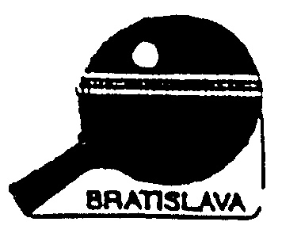
 |  |  |  |  |  |  |  |  |  |  | Sž |  |  | Zápis zo stretnutia v stolnom tenise
A | DOMÁCI
 |  |  |  |  | KARTY |  |  |  |  |  | Sžky |  |  | BRATISLAVSKÝ STOLNOTENISOVÝ ZVÄZ
 |  | Priezvisko, Meno | V | P | ž | žč | žč | č
 | A |  | 0 | 0 |  |  |  |  |  |  | Mž |  |  |  |  |  |  |  |  | BODY | SETY |  | LOPTY
 | B |  | 0 | 0 |  |  |  |  |  |  |  |  |  | Domáci |  |  |  |  |  | 0 | 0 |  | 0
 | C |  | 0 | 0 |  |  |  |  |  |  | liga
 |  |  |  |  |  |  |  |  |  |  |  |  |  | Hostia |  |  |  |  |  | 0 | 0 |  | 0
 |  |  |  |  |  |  |  |  |  |  | Majstrovský

v kole | Striedajúci |  | V | P | ž | žč | žč | č |  |  | Priateľský |  |  |  | Ročník | č.stretnutia | kolo |  | Rozhodca
 | A |  | 0 | 0 |  |  |  |  |  |  |  |  |  |  |  |  |  |  |  |  |  |  |  |  | pozn.
 | B |  | 0 | 0 |  |  |  |  |  | kolo |  |  | Domáci | Hostia | Loptičky |  |  |  |  |  | Sety |  | Body
 | C |  | 0 | 0 |  |  |  |  |  | 1 | A | X |  |  |  |  |  |  |  |  | 0 | 0 | 0 | 0
 |  |  |  |  |  |  |  |  |  | 1 | B | Y |  |  |  |  |  |  |  |  | 0 | 0 | 0 | 0
 |  |  |  |  |  |  |  |  |  | 1 | C | Z |  |  |  |  |  |  |  |  | 0 | 0 | 0 | 0
 |  |  |  |  |  |  |  |  |  | 2 | A | Y |  |  |  |  |  |  |  |  | 0 | 0 | 0 | 0
X | HOSTIA |  |  |  |  |  |  |  |  | 2 | B | X |  |  |  |  |  |  |  |  | 0 | 0 | 0 | 0
 |  |  |  |  | KARTY
Domáci
Hostia
Rozhodca
 |  | Priezvisko, Meno | V | P | ž | žč | žč | č
 | X |  | 0 | 0
 | Y |  | 0 | 0
 | Z |  | 0 | 0

v kole | Striedajúci |  | V | P | ž | žč | žč | č
 | X |  | 0 | 0
 | Y |  | 0 | 0
 | Z |  | 0 | 0

 | V
 | Dňa
 | Čas

 |  |  |  |  |  |  |  |  |  | Pripomienky/Protesty (ak nepostačuje priestor, použite zadnú stranu originálu)

 |  |  |  |  |  |  |  |  | Hlavný rozhodca |  |  |  |  | Zástupca domáceho družstva |  |  |  | Zástupca hosťujúceho družstva

